Table 2
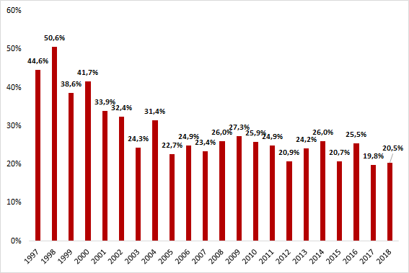
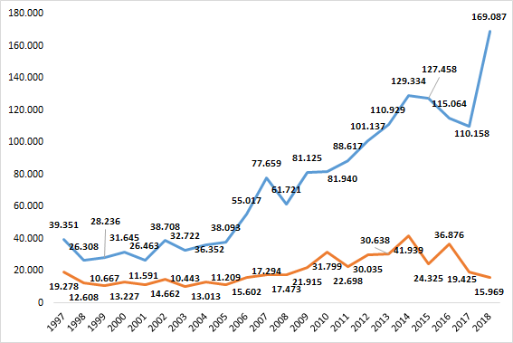
Cuadro 2 Cantidad y variación porcentual de huelgas aprobadas y trabajadores involucrados, años 1997 a 2018
Año | Cantidad |  | Variación anual ( %)
 | Huelgas aprobadas | Trabajadores involucrados | Huelgas aprobadas | Trabajadores involucrados
1997 | 401 | 39,351 | ** | **
1998 | 239 | 26,308 | -40.4 | -33.1
1999 | 280 | 28,236 | 17.2 | 7.3
2000 | 300 | 31,645 | 7.1 | 12.1
2001 | 251 | 26,463 | -16.3 | -16.4
2002 | 361 | 38,708 | 43.8 | 46.3
2003 | 379 | 32,722 | 5.0 | -15.5
2004 | 398 | 36,352 | 5.0 | 11.1
2005 | 444 | 38,093 | 11.6 | 4.8
2006 | 538 | 55,017 | 21.2 | 44.4
2007 | 625 | 77,659 | 16.2 | 41.2
2008 | 611 | 61,721 | -2.2 | -20.5
2009 | 626 | 81,125 | 2.5 | 31.4
2010 | 672 | 81,940 | 7.3 | 1.0
2011 | 735 | 88,617 | 9.4 | 8.1
2012 | 772 | 101,137 | 5.0 | 14.1
2013 | 832 | 110,929 | 7.8 | 9.7
2014 | 824 | 129,334 | -1.0 | 16.6
2015 | 841 | 127,458 | 2.1 | -1.5
2016 | 800 | 115,064 | -4.9 | -9.7
2017 | 747 | 110,158 | -6.6 | -4.3
2018 | 698 | 169,087 | -6.6 | 53.5
Fuente: Registros administrativos, Dirección del Trabajo Elaboración: Departamento de Estudios, Dirección del Trabajo
A2. HUELGAS TERMINADAS

Table 5
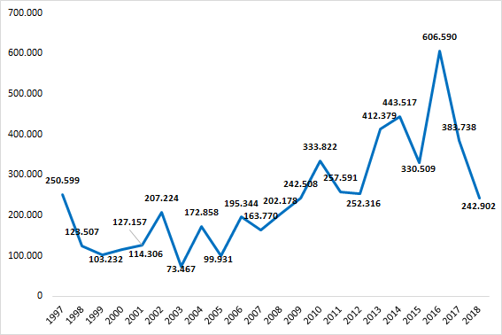
Cuadro 5a Cantidad de huelgas aprobadas y trabajadores involucrados, por región, años 2010 a 2011
Región | 2010 |  | 2011
 | Huelgas aprobadas | Trabajadores involucrados | Huelgas aprobadas | Trabajadores involucrados
Arica y Parinacota | 5 | 361 | 4 | 269
Tarapacá | 7 | 2,058 | 15 | 1,175
Antofagasta | 53 | 4,975 | 30 | 3,039
Atacama | 17 | 2,022 | 14 | 957
Coquimbo | 14 | 963 | 28 | 3,267
Valparaiso | 57 | 10,181 | 62 | 4,944
Metropolitana | 336 | 43,605 | 333 | 51,255
O’Higgins | 27 | 2,640 | 34 | 2,993
Maule | 25 | 1,171 | 31 | 3,260
Biobío | 73 | 8,495 | 118 | 9,844
Araucanía | 15 | 1,445 | 28 | 2,922
Los Ríos | 18 | 1,299 | 11 | 709
Los Lagos | 15 | 1,848 | 21 | 3,572
Aysén | 4 | 421 | 1 | 35
Magallanes | 6 | 456 | 5 | 376
Total | 672 | 81,940 | 735 | 88,617
Fuente: Registros administrativos, Dirección del Trabajo Elaboración: Departamento de Estudios, Dirección del Trabajo

